NOV. REL
N°. | HORA | LUGAR | ASUNTO | RESOLUCIÓN | VEHÍCULOS TURNADOS, PERSONAS DETENIDAS, VEHÍCULOS RECUPERADOS (CANTIDAD Y DATOS GENERALES) | GRAFICA 1 | GRAFICA 2 | GRAFICA 3
4 | 00:00 horas | AMPLIACIÓN DE LA CARRETERA / CIUDAD HIDALGO, TUXPAN, MARAVATIO, ZITACUARO, TLAPUJAHUA. | Se informa que, Inicia el Operativo de Seguridad Vial y Prevención del Delito, realizando recorridos, abanderamientos y resguardo de la maquinaria en la Obra de Reparación y Ampliación de la carretera Zitácuaro – Maravatio a la altura de los Municipios de Zitácuaro, Ciudad Hidalgo, Tuxpan y Maravatio, en Coordinación con el personal operativo de las Delegaciones. | Con el siguiente Estado de Fuerza: Total de Elementos: 11 Totlal de Unidades: 05 | Otros operativos y/o Abanderamientos. | 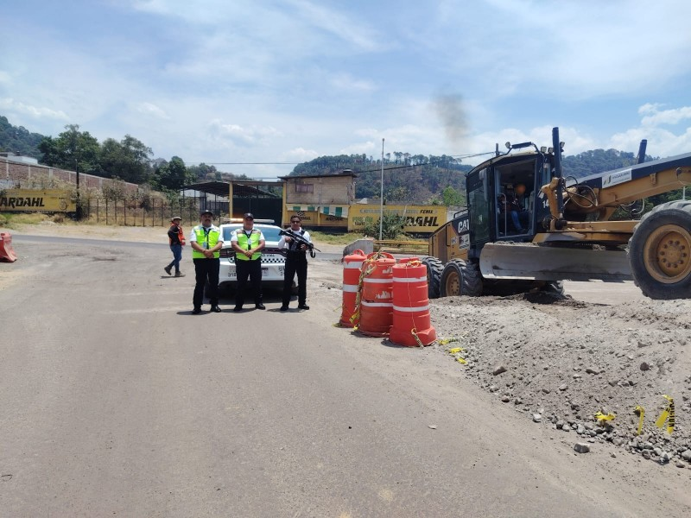 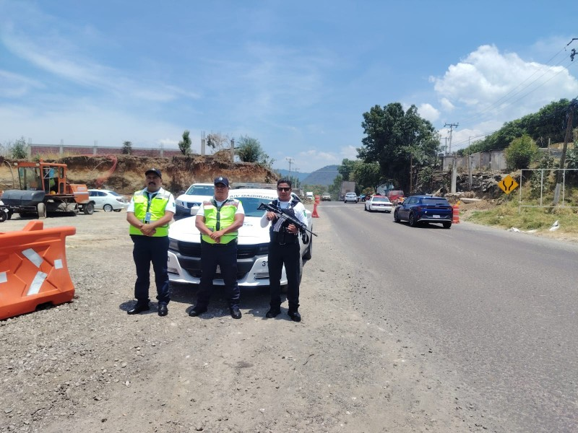
4 | 10:00 horas | ALVARO OBREGON- ZINAPECUARO | Se dio inicio al operativo seguridad carretera en el tramo comprendido entre ZINAPECUARO - MORELIA, en el municipio de Álvaro Obregón. Dicho operativo fue coordinado por las delegación de Zinapecuaro, con el objetivo de garantizar la seguridad vial y el orden en la zona. Al momento del inicio del operativo, no se registraron novedades relevantes. | Con el siguiente Estado de Fuerza: Total de Elementos: 02 Total de Unidades: 01 | OPERATIVO - SEGURIDAD EN CARRETERAS | 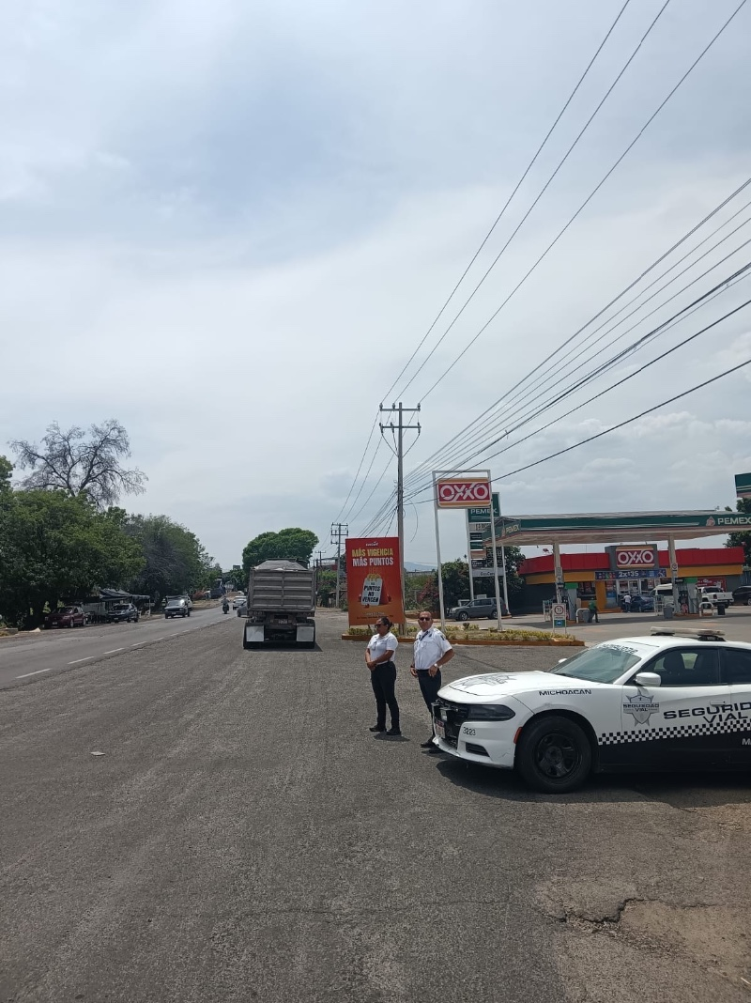 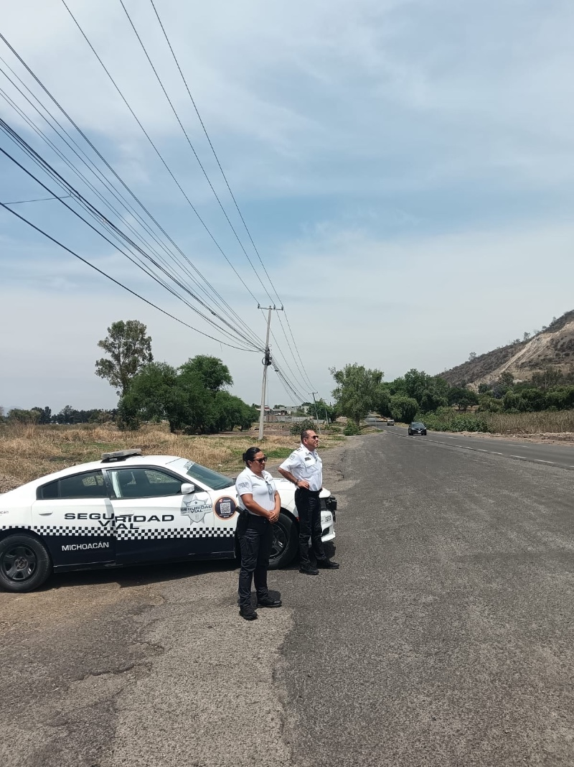
4 | 10:00 horas | SALAMANCA - MORELIA | Se dio inicio al operativo seguridad carretera en el tramo comprendido entre Tarímbaro y Salida Salamanca, en el municipio de Tarímbaro. Dicho operativo fue coordinado por las delegación de Tarímbaro, con el objetivo de garantizar la seguridad vial y el orden en la zona. Al momento del inicio del operativo, no se registraron novedades relevantes. | Con el siguiente Estado de Fuerza: Total de Elementos: 02 Totlal de Unidades: 01 | OPERATIVO - SEGURIDAD EN CARRETERAS | 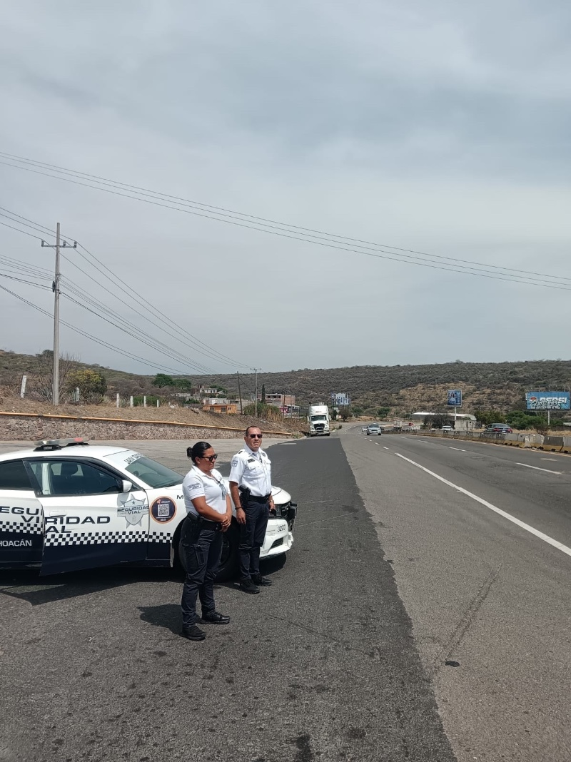 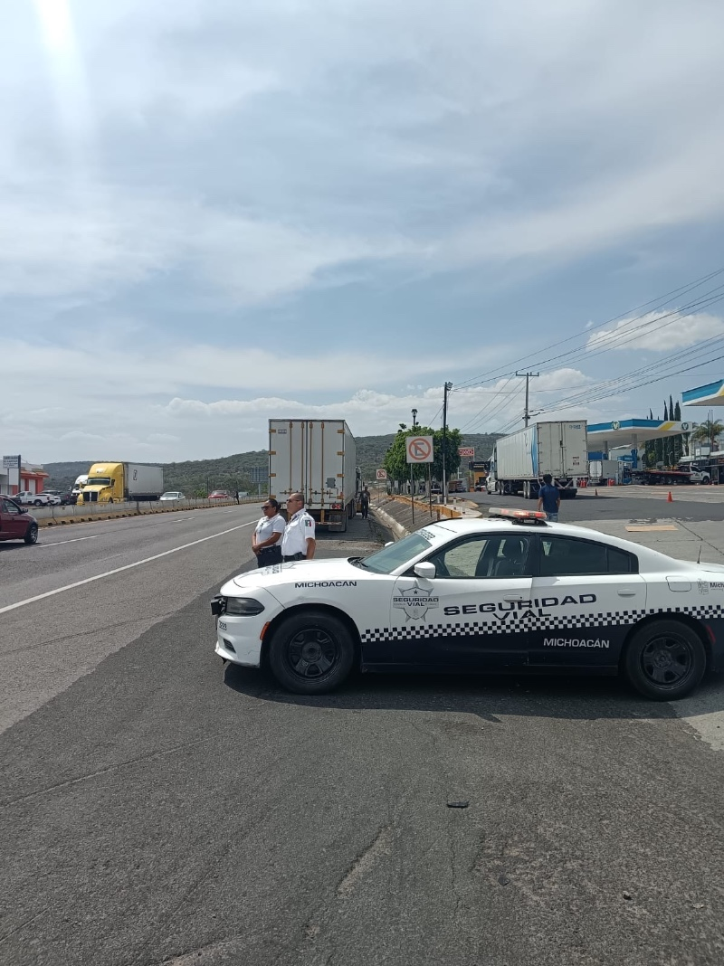
4 | 10:00 horas | 10 REGIONES | La implementación del dispositivo Escuela Segura inició con el reconocimiento previo de las vialidades circundantes y la identificación de los puntos de mayor conflicto vial. Se instalaron dispositivos de control de tránsito, tales como conos y vallas, para delimitar las áreas de ascenso y descenso de pasajeros, garantizando que los accesos principales al plantel permanecieran despejados. Asimismo, se estableció una coordinación estrecha con las autoridades educativas para ordenar los flujos de ingreso, asegurando que la logística operativa se ajustara estrictamente a los horarios escolares establecidos. Durante el desarrollo del operativo, el personal abanderó de manera permanente los pasos de cebra y zonas de cruce peatonal, priorizando en todo momento la integridad física de los alumnos y padres de familia. Se gestionó activamente la circulación vehicular para evitar el estacionamiento en doble fila y se supervisó que los conductores respetaran los límites de velocidad permitidos en zona escolar. Una vez finalizada la jornada de ingreso o egreso, la vialidad quedó sin incidentes. | Con el siguiente Estado de Fuerza: Total de Elementos: 132 Total de Unidades: 64 | OPERATIVO - ESCUELAS SEGURAS | 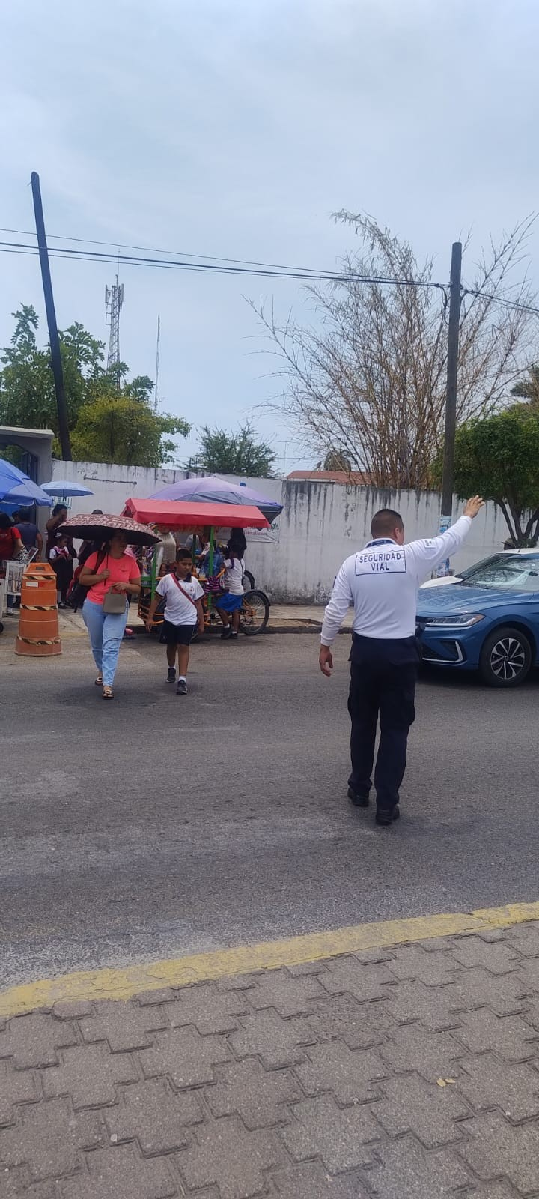 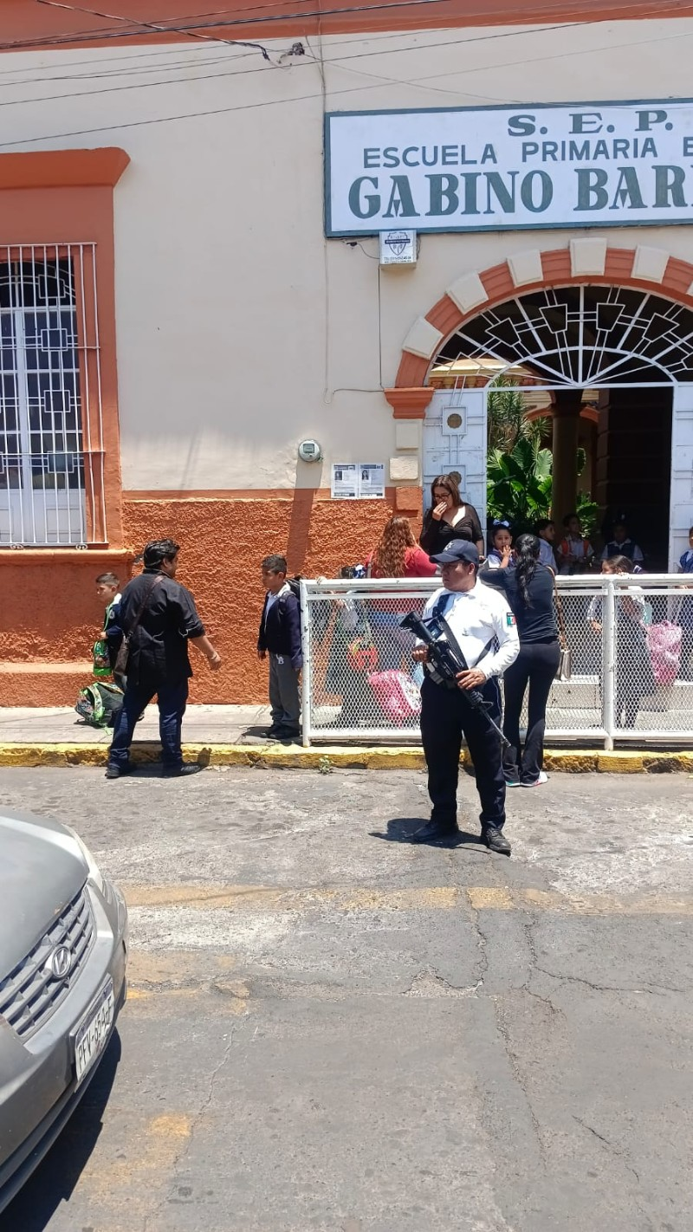
4 | 10:00 horas | 04 REGIONES | El operativo de apoyo a la vialidad y seguridad ciudadana se implementó mediante recorridos estratégicos de patrullaje preventivo sobre los tramos del periférico y las principales avenidas de la ciudad. Durante estos desplazamientos, se mantuvo una presencia institucional constante con el objetivo de disuadir conductas de riesgo y brindar esquemas de vigilancia proactiva tanto para los conductores como para la población en general. De manera complementaria, se abanderaron de forma prioritaria los pasos peatonales y zonas de alta afluencia, facilitando el cruce seguro de transeúntes y fomentando la cultura de respeto al peatón por parte de los automovilistas. Asimismo, el personal operativo brindó asistencia técnica y auxilio vial a conductores que presentaron fallas mecánicas en sus unidades, agilizando su retiro de las vías de circulación para evitar congestionamientos. Al concluir el despliegue, se reportó un saldo blanco y se confirmó el restablecimiento total del orden y la fluidez en los sectores intervenidos. | Con el siguiente Estado de Fuerza: Total de Elementos: 60 Totlal de Unidades: 22 | 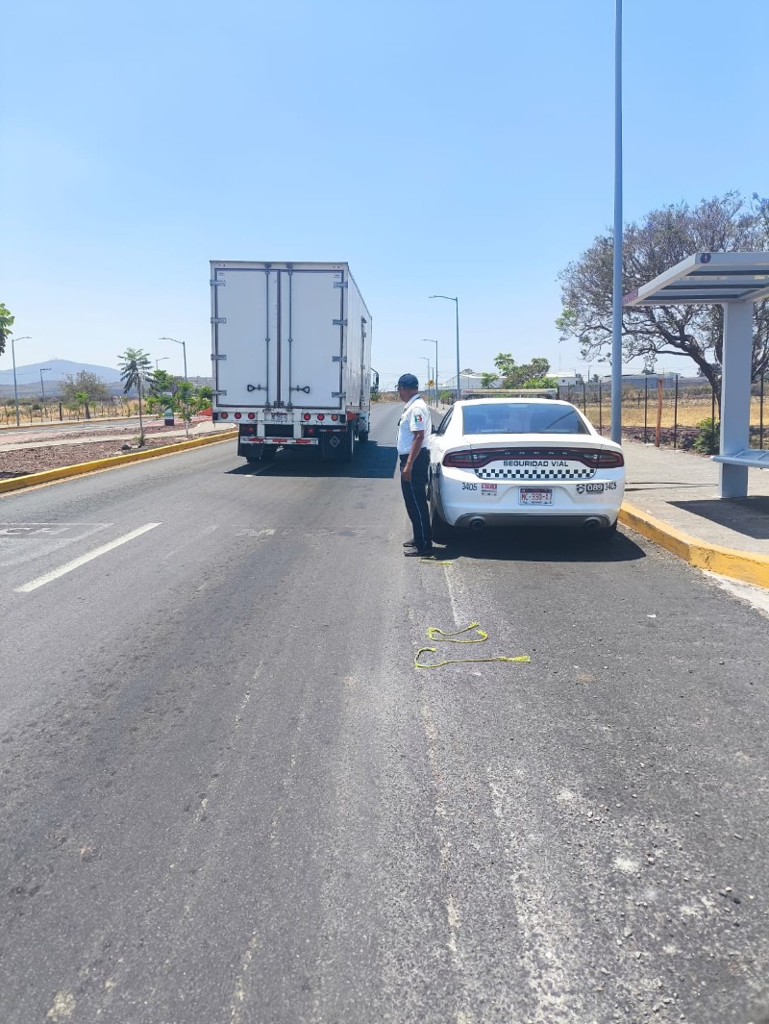 OPERATIVO -GUARDIAN VIAL | 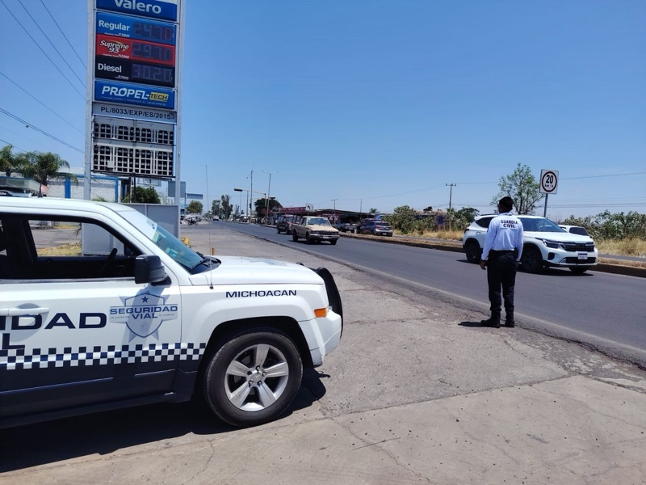
4 | 10:00 horas | 04 REGIONES | El dispositivo de monitoreo y vigilancia se desplegó de manera estratégica en los perímetros de instituciones gubernamentales, zonas bancarias y establecimientos comerciales con mayor afluencia de ciudadanos en la ciudad, la vialidad quedó sin incidentes. | Con el siguiente Estado de Fuerza: Total de Elementos: 57 Total de Unidades: 22 | OPERATIVO - MONITOREO INTEGRAL | 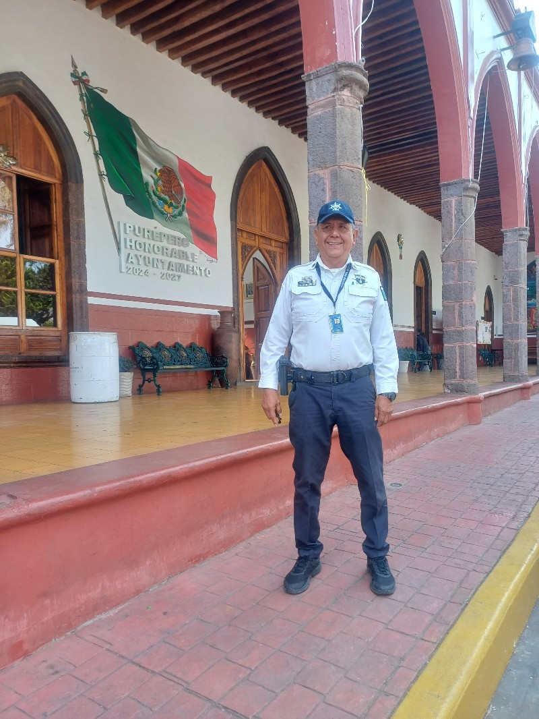 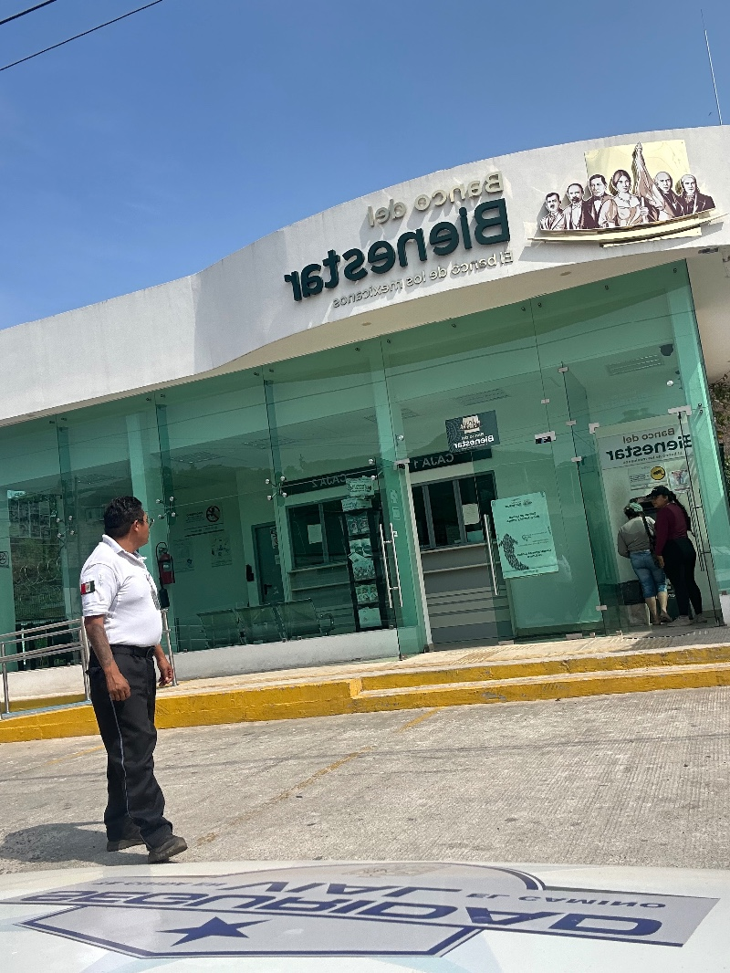
4 | 22:10 horas | ARIO DE ROSALES | Se informa que, con fecha del 16 de abril de 2026, siendo aproximadamente las 22:10 horas, se registró un siniestro vial clasificado como choque entre dos vehículos motorizados (motocicletas) sobre la carretera federal Quiroga-Tepalcatepec. El hecho tuvo lugar específicamente en el tramo carretero Santa Clara-Ario, a la altura del kilómetro 68, tomando como punto de referencia la báscula de "Los Moreno" Como consecuencia del impacto, se confirmó el saldo de dos personas fallecidas y dos personas lesionadas en el lugar de los hechos. | En relación con los vehículos involucrados, el Vehículo (A) corresponde a una motocicleta marca VAJAJ, línea Pulsar, color negro con naranja, modelo desconocido, sin placas de circulación y con número de serie MDD2A36FZ7GC00857; por su parte, el Vehículo (B) es una motocicleta marca ITALIKA, tipo motocicleta, color rojo, modelo 2019, sin placas de circulación y número de serie 3SCBREE0K1002857. Respecto a los ocupantes, resultaron lesionados los ciudadanos Jonso Suriel Ortiz Reyes, de 12 años, y Gonzalo Ortiz Arreola, de 47 años, ambos con domicilio en la Col. Citlamina Manzana 14 Lote 7, quienes fueron trasladados al IMSS de esta ciudad para su valoración médica a bordo de las unidades PCM-04 y PCM-02, esta última bajo el mando de Juan Pablo Primer Orozco. Lamentablemente, perdieron la vida en el sitio los ciudadanos Jesus Hernández Ramírez, de 30 años, con domicilio en J. Trinidad Guido #74, Col. Rosales, y Genaro Castillo Gaona, de 33 años, con domicilio en Av. Manolo Escobar s/n, Col. Loma Linda; de los cuerpos se hizo cargo el perito Omar Rosales Duran en la unidad de SEMEFO. | Para la remosión de los vehículos se hace cargo personal de Grúas MG. | 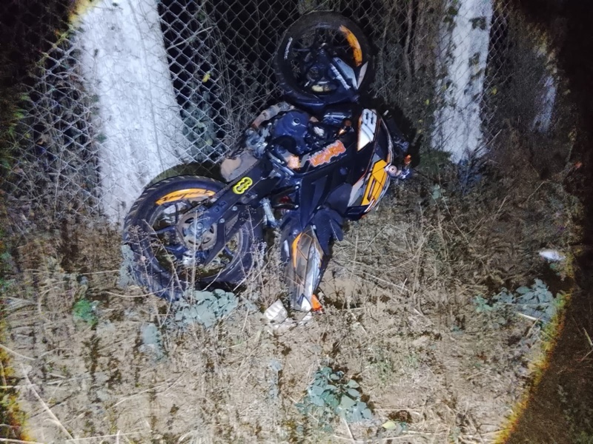 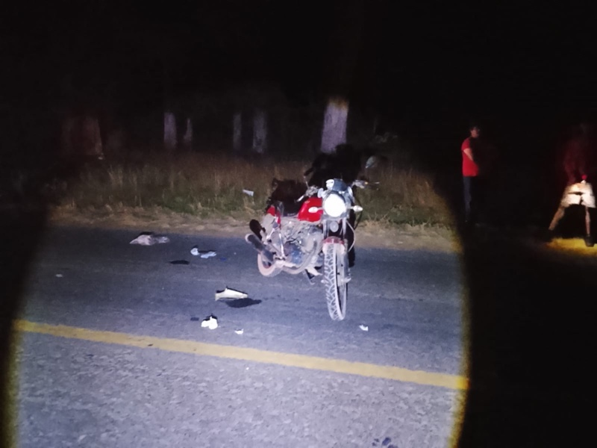
2 | 14:22 horas | ZAMORA | Se informa que, siendo las 13:20 horas, personal de la Guardia Civil de Seguridad Vial recibió un reporte vía telefónica referente a un siniestro vial ocurrido en el Libramiento Norte Zamora-La Barca, específicamente a la altura de "Mega Abastos" . Al arribar al lugar de los hechos, se confirmó la clasificación del siniestro como un choque por corte de circulación con resultado de una persona lesionada del sexo masculino, cuyos datos generales se desconocen al momento, ya que, según información proporcionada por testigos oculares, el lesionado fue trasladado para recibir atención médica antes del arribo de la autoridad. | En el lugar se identificaron dos unidades con huellas de colisión. El Vehículo (A) corresponde a una camioneta pickup marca Toyota, línea Hi Lux 4 puertas, modelo 2022, color rojo, con placas de circulación NF8195C del Estado de Michoacán y número de serie MROBA3CD1N010693, conducida por una persona de generales desconocidas. El Vehículo (B) es un ómnibus marca Mercedes Benz, línea Onibus, modelo 2005, color blanco, sin placas de circulación, con número de serie 3MBAA2C65M010133 y propiedad de "Servicios de transportes urbanos y suburbanos SRH. 2000", cuyo conductor también se desconoce. La dinámica del evento indica que el Vehículo (A) se encontraba estático en el acotamiento e intentó incorporarse al carril izquierdo, lo que provocó que el Vehículo (B), que circulaba de norte a sur, lo impactara en su costado izquierdo; el corte de circulación derivó en que el Vehículo (B) quedara sobre el carril de circulación y el Vehículo (A) terminara en el acotamiento norte, fuera de la cinta asfáltica. | Los vehículos fueron remitidos al corralón de Grúas Zamoranas. | 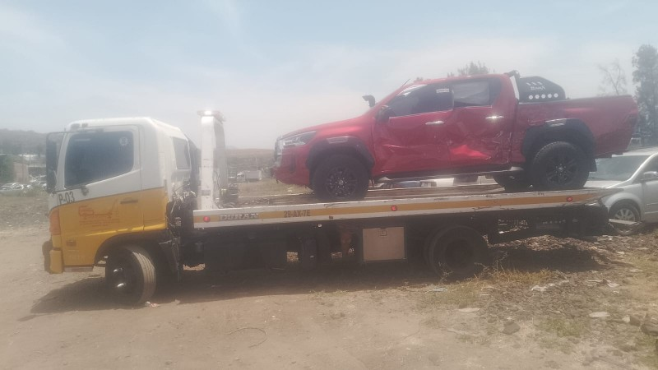 | 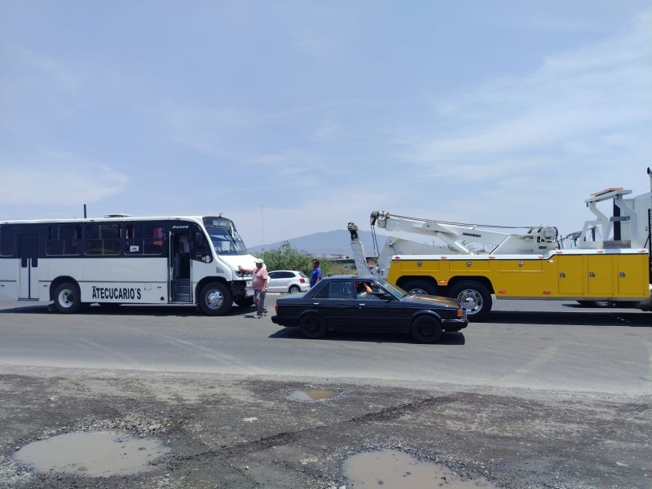
2 | 17:02:00 | URUAPAN | Personal adscrito a la Delegación de Seguridad Vial, se encuentra realizando labores de perifoneo y proximidad social en la calle Gonzalo Sosa y arterias aledañas a la Estación No. 01 "IMSS" (ubicada en la intersección de calle Francisco I. Madero y Avenida Wenceslao Victoria Soto, dicha acción tiene como objetivo exhortar a la ciudadanía al retiro voluntario de los vehículos estacionados en la zona, garantizando el espacio necesario para el inicio de la instalación de vallas metálicas y el confinamiento del área perimetral, previo al evento de inauguración programado para el día sábado 18 de abril. | Con el siguiente Estado de Fuerza: Total de Elementos: 03 Total de Unidades: 01 |  | 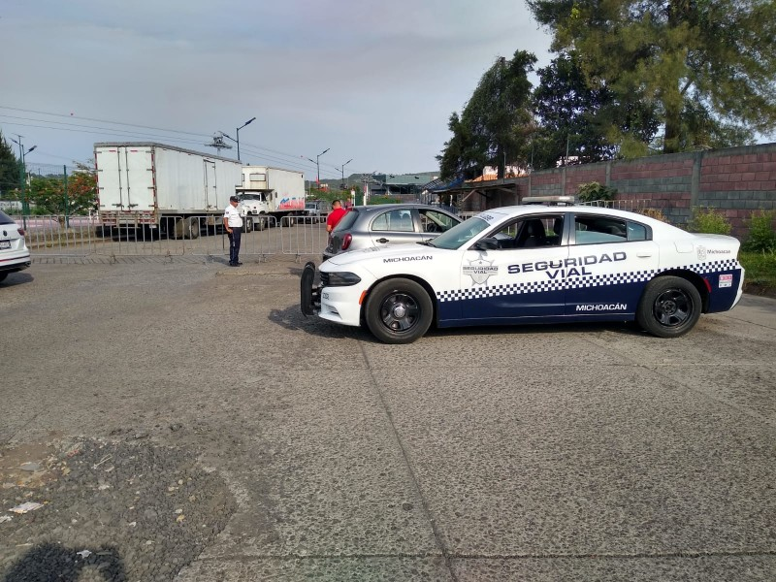 | 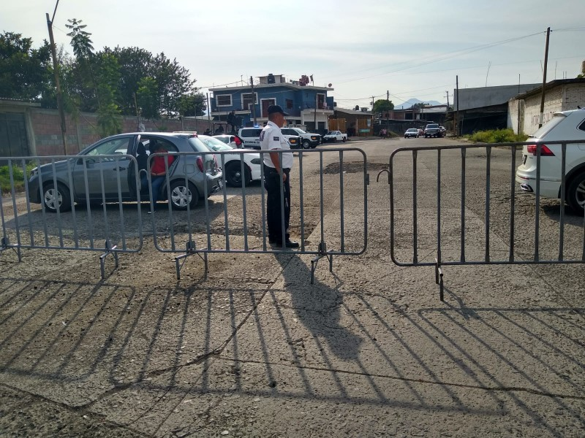
2

